204 櫻花
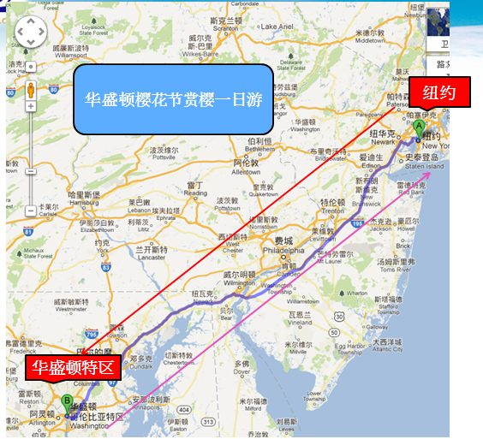
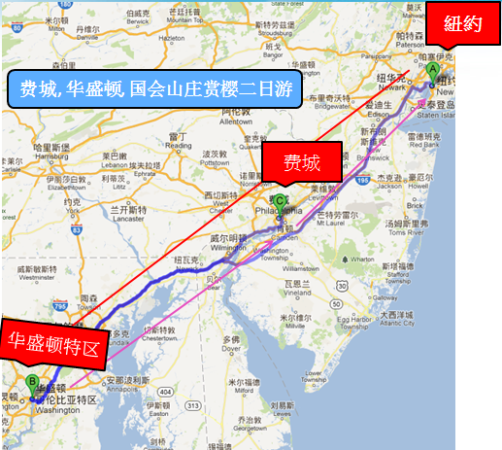
ID | 新站团号 | 新站线路名称 | 供应商团号 | 主要景点 | 天数 | 出团日期 | 出发城市 | 结束城市 | 单人价 | 双人价 | 三人均价 | 四人均价 | 小孩价 | 途经景点
LA229-2845 | 2860 | 华盛顿樱花节赏樱一日游 | PAT-357 | 华盛顿,杰弗逊纪念堂,林肯纪念堂,白宫,国会大厦 | 1 | 2013/3/20-2013/4/14 | 纽约 | 纽约 | $45 |  |  |  | $45 | 华盛顿,纽约,杰弗逊纪念堂,林肯纪念堂,白宫,国会大厦
LA229-2847 | 2857 | 费城, 华盛顿, 国会山庄赏樱二日游 | PAT-612 | 费城, 华盛顿, 国会山庄, 杰佛逊纪念堂, 航空航天博物馆, 白宫, 林肯纪念堂, 越战纪念碑 | 2 | 2013/3/15-2013/4/14周二, 四, 五,日 | 纽约 | 纽约 | $126 | $76 | $51 | $53 | $60 | 华盛顿,纽约,费城,杰弗逊纪念堂,林肯纪念堂,越战纪念碑,白宫,国会大厦

